Прайс-Лист
 |  |  | www.newland.com.ua
 |  |  | www.opt.moda |  |  |  |  |  | 0 | 0.00
 |  |  | www.newland.com.ua/viber | optom@newland.com.ua
Бренд |  | Артикул | Товар | Колір | Код | Розмір | Ціна | Ціна зі знижкою | Замовлення | Загальна сума
 | ДЛЯ ДІВЧИНКИ
 | La Mona
 | КОСТЮМ
 | La Mona | 10508 | Футболка + Бриджі | Трикотаж; Бавовна100%;
 |  |  |  | жовтий |  |  | 5.10
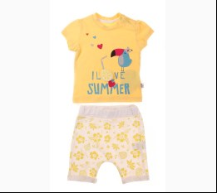
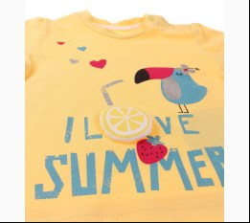
 |  |  |  | Ростовка | 940889 | 68, 74, 80, 86 (4 шт) | 20.40 | 20.40

 |  |  |  |  | 525384 | 68 | 5.10 | 5.10
 |  |  |  |  | 525385 | 74 | 5.10 | 5.10
 |  |  |  |  | 525386 | 80 | 5.10 | 5.10

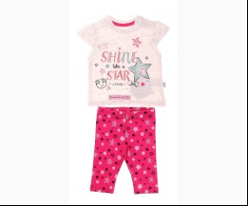
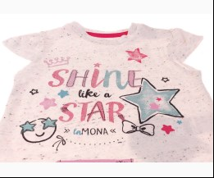
 | La Mona | 10511 | Футболка + Капрі | Трикотаж; Бавовна100%;
 |  |  |  | м-кремовий |  |  | 4.95
 |  |  |  |  | 524709 | 68 | 4.95 | 4.95
 |  |  |  |  | 524710 | 74 | 4.95 | 4.95
 |  |  |  |  | 524711 | 80 | 4.95 | 4.95

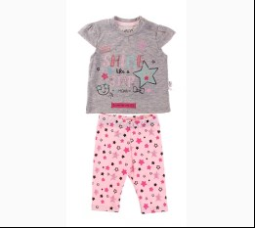
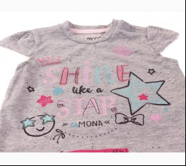
 |  |  |  | м-сірий |  |  | 4.95
 |  |  |  | Ростовка | 940725 | 68, 74, 80, 86 (4 шт) | 19.80 | 19.80

 | Tongs
 | БОДІ-МАЙКА
 | Tongs | 4101 | Боді Святкове + Прикраса | Трикотаж; Бавовна100%; Святкові;
 |  |  |  | рожевий |  |  | 8.00
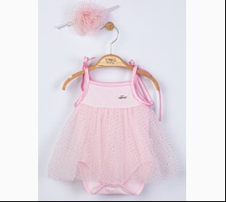
 |  |  |  | Ростовка | 946204 | 56, 62, 68 (3 шт) | 24.00 | 24.00

 | БОДІ-ФУТБОЛКА
 | Tongs | 2237 | Боді-Футболка | Трикотаж; Бавовна100%; Святкові;
 |  |  |  | кремовий/синій |  |  | 6.05
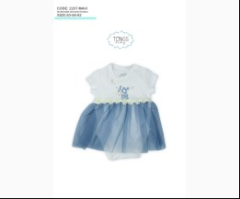
 |  |  |  |  | 498498 | 50 | 6.05 | 6.05

 | БОДІ-ФУФАЙКА
 | Tongs | 2258 | Боді-Футболка с довгим рукавом | Трикотаж; Бавовна100%; Святкові;
 |  |  |  | кремовий/персиковий |  |  | 4.85
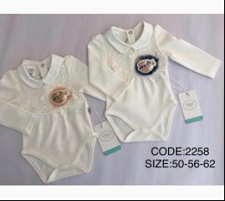
 |  |  |  | Ростовка | 917965 | 56, 62, 68 (3 шт) | 14.55 | 8.73

 |  |  |  |  | 496249 | 56 | 4.85 | 2.91
 |  |  |  |  | 496250 | 62 | 4.85 | 2.91

 |  |  |  | кремовий/синій |  |  | 4.85
 |  |  |  | Ростовка | 917966 | 56, 62, 68 (3 шт) | 14.55 | 8.73

 |  |  |  |  | 496247 | 62 | 4.85 | 2.91
 |  |  |  |  | 496248 | 68 | 4.85 | 2.91

 | БРЮКИ
 | Tongs | 3142 | Брюки 2 од. | Трикотаж; Бавовна100%;
 |  |  |  | кораловий/синій |  |  | 5.25
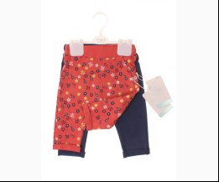
 |  |  |  |  | 502541 | 62 | 5.25 | 3.15
 |  |  |  |  | 502542 | 68 | 5.25 | 3.15
 |  |  |  |  | 502543 | 74 | 5.25 | 3.15

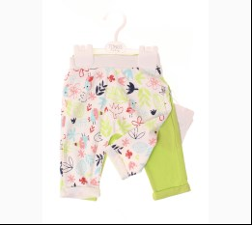
 | Tongs | 3150 | Брюки 2 од. | Трикотаж; Бавовна100%;
 |  |  |  | кремовий/неон-салатовий |  |  | 5.25
 |  |  |  | Ростовка | 919560 | 62, 68, 74, 80 (4 шт) | 21.00 | 21.00

 |  |  |  |  | 502548 | 80 | 5.25 | 5.25

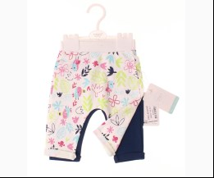
 |  |  |  | кремовий/синій |  |  | 5.25
 |  |  |  |  | 502550 | 68 | 5.25 | 3.15
 |  |  |  |  | 502552 | 80 | 5.25 | 3.15

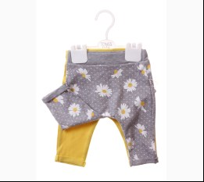
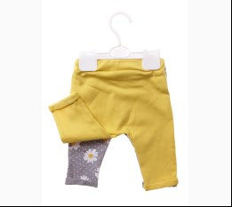
 | Tongs | 3152 | Брюки 2 од. | Трикотаж; Бавовна100%;
 |  |  |  | м-сірий/жовтий |  |  | 5.10
 |  |  |  | Ростовка | 931600 | 62, 68, 74, 80 (4 шт) | 20.40 | 20.40

 |  |  |  |  | 506533 | 74 | 5.10 | 5.10
 |  |  |  |  | 506534 | 80 | 5.10 | 5.10

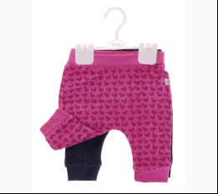
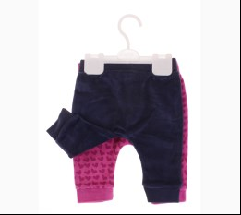
 | Tongs | 3160 | Брюки 2 од. | Велюр; Бавовна100%;
 |  |  |  | фуксія/синій |  |  | 4.30
 |  |  |  | Ростовка | 936855 | 62, 68, 74, 80 (4 шт) | 17.20 | 17.20

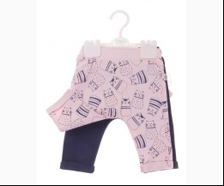
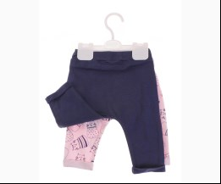
 | Tongs | 3155 | Брюки 2 од. | Трикотаж; Бавовна100%;
 |  |  |  | рожевий/синій |  |  | 5.50
 |  |  |  |  | 521871 | 62 | 5.50 | 5.50
 |  |  |  |  | 521872 | 68 | 5.50 | 5.50
 |  |  |  |  | 521874 | 80 | 5.50 | 5.50

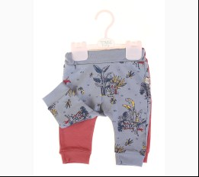
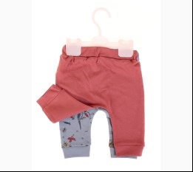
 | Tongs | 3186 | Брюки 2 од. | Трикотаж; Бавовна100%;
 |  |  |  | блакитний/коричневий |  |  | 5.65
 |  |  |  | Ростовка | 941742 | 62, 68, 74, 80 (4 шт) | 22.60 | 22.60

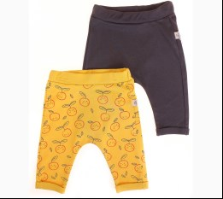
 | Tongs | 3174 | Брюки 2 од. | Трикотаж; Бавовна100%;
 |  |  |  | жовтий/антрацит |  |  | 5.10
 |  |  |  | Ростовка | 943058 | 68, 74, 80, 86 (4 шт) | 20.40 | 20.40

 |  |  |  |  | 533210 | 74 | 5.10 | 5.10
 |  |  |  |  | 533211 | 80 | 5.10 | 5.10
 |  |  |  |  | 533212 | 86 | 5.10 | 5.10

 | КОМБІНЕЗОН-ЧОЛОВІЧОК
 | Tongs | 2251 | Комбінезон | Трикотаж; Бавовна100%; Святкові;
 |  |  |  | кремовий/т-синій |  |  | 8.50
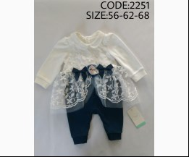
 |  |  |  |  | 496219 | 56 | 8.50 | 8.50

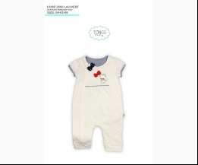
 | Tongs | 2550 | Комбінезон | Трикотаж; Бавовна100%;
 |  |  |  | кремовий/синій |  |  | 6.05
 |  |  |  |  | 496460 | 56 | 6.05 | 3.63
 |  |  |  |  | 496461 | 62 | 6.05 | 3.63

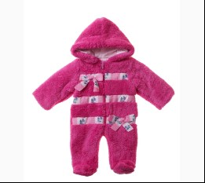
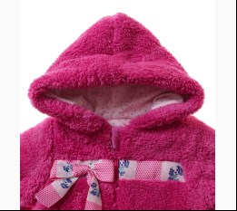
 | Tongs | 2081 | Комбінезон | Велсофт; Бавовна100%; З Капюшоном На Молнії;
 |  |  |  | фуксія |  |  | 10.65
 |  |  |  | Ростовка | 932292 | 56, 62, 68, 74 (4 шт) | 42.60 | 42.60

 |  |  |  |  | 509047 | 56 | 10.65 | 10.65
 |  |  |  |  | 509049 | 68 | 10.65 | 10.65
 |  |  |  |  | 509050 | 74 | 10.65 | 10.65

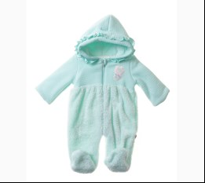
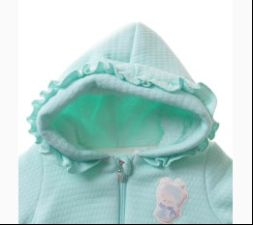
 | Tongs | 2386 | Комбінезон | Велсофт; Бавовна100%; З Капюшоном На Молнії;
 |  |  |  | мятний |  |  | 12.80
 |  |  |  | Ростовка | 932303 | 62, 68, 74 (3 шт) | 38.40 | 38.40

 |  |  |  |  | 509061 | 68 | 12.80 | 12.80
 |  |  |  |  | 509062 | 74 | 12.80 | 12.80

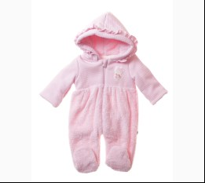
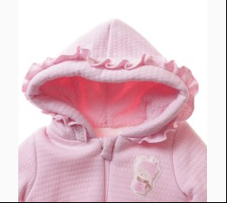
 |  |  |  | рожевий |  |  | 12.80
 |  |  |  | Ростовка | 932304 | 62, 68, 74 (3 шт) | 38.40 | 38.40

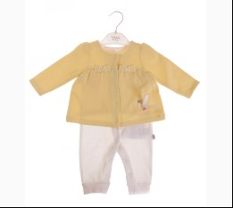
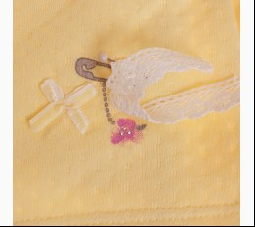
 | Tongs | 2331 | Комбінезон | Трикотаж; Бавовна100%;
 |  |  |  | жовтий/кремовий |  |  | 7.95
 |  |  |  | Ростовка | 936289 | 62, 68, 74 (3 шт) | 23.85 | 23.85

 |  |  |  |  | 512276 | 68 | 7.95 | 7.95

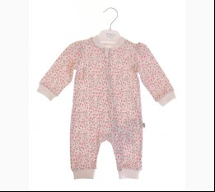
 | Tongs | 3603 | Комбінезон | Трикотаж; Бавовна100%; Відкрита Стопа;
 |  |  |  | кремовий/персиковий |  |  | 5.10
 |  |  |  | Ростовка | 936305 | 56, 62, 68 (3 шт) | 15.30 | 15.30

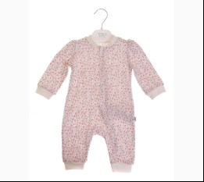
 |  |  |  | кремовий/рожевий |  |  | 5.10
 |  |  |  | Ростовка | 936306 | 56, 62, 68 (3 шт) | 15.30 | 15.30

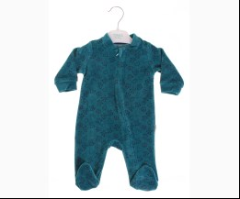
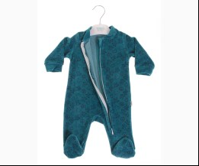
 | Tongs | 3618 | Комбінезон | Велюр; Бавовна100%;
 |  |  |  | бірюзовий |  |  | 5.00
 |  |  |  |  | 513110 | 56 | 5.00 | 5.00

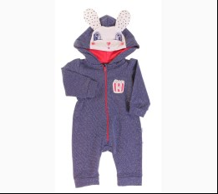
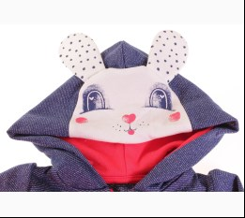
 | Tongs | 2771 | Комбінезон | Трикотаж; Бавовна100%; З Молнією;
 |  |  |  | синій/червоний |  |  | 8.80
 |  |  |  | Ростовка | 939202 | 56, 62, 68 (3 шт) | 26.40 | 26.40

 |  |  |  |  | 518445 | 56 | 8.80 | 8.80
 |  |  |  |  | 518446 | 62 | 8.80 | 8.80

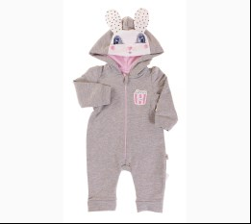
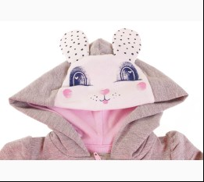
 |  |  |  | сірий/рожевий |  |  | 8.80
 |  |  |  | Ростовка | 939203 | 56, 62, 68 (3 шт) | 26.40 | 26.40

 |  |  |  |  | 518448 | 56 | 8.80 | 8.80
 |  |  |  |  | 518449 | 62 | 8.80 | 8.80

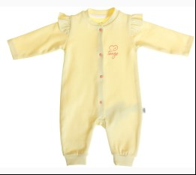
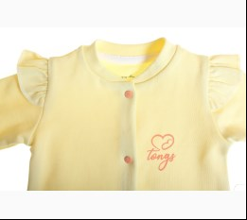
 | Tongs | 3628 | Комбінезон | Трикотаж; Бавовна100%; Відкрита Стопа;
 |  |  |  | жовтий |  |  | 5.00
 |  |  |  | Ростовка | 945090 | 56, 62, 68 (3 шт) | 15.00 | 15.00

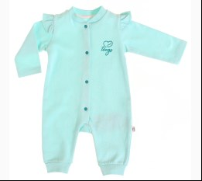
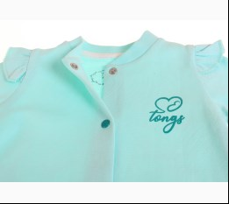
 |  |  |  | мятний |  |  | 5.00
 |  |  |  | Ростовка | 942375 | 56, 62, 68 (3 шт) | 15.00 | 15.00

 |  |  |  |  | 530391 | 68 | 5.00 | 5.00

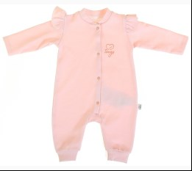
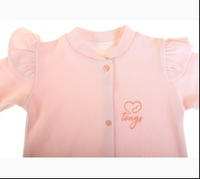
 |  |  |  | персиковий |  |  | 5.00
 |  |  |  | Ростовка | 945091 | 56, 62, 68 (3 шт) | 15.00 | 15.00

 |  |  |  |  | 540021 | 62 | 5.00 | 5.00
 |  |  |  |  | 540022 | 68 | 5.00 | 5.00

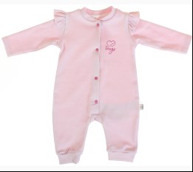
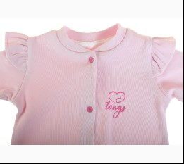
 |  |  |  | с-рожевий |  |  | 5.00
 |  |  |  | Ростовка | 945092 | 56, 62, 68 (3 шт) | 15.00 | 15.00

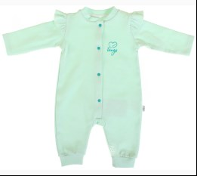
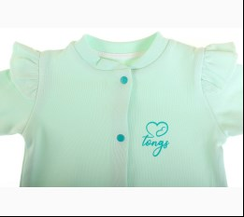
 |  |  |  | салатовий |  |  | 5.00
 |  |  |  | Ростовка | 945093 | 56, 62, 68 (3 шт) | 15.00 | 15.00

 |  |  |  |  | 540026 | 56 | 5.00 | 5.00
 |  |  |  |  | 540027 | 62 | 5.00 | 5.00

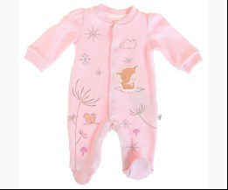
 | Tongs | 2710 | Комбінезон | Трикотаж; Бавовна100%;
 |  |  |  | с-рожевий |  |  | 8.25
 |  |  |  |  | 535077 | 56 | 8.25 | 8.25
 |  |  |  |  | 535078 | 62 | 8.25 | 8.25

 |  |  |  | теракотовий |  |  | 8.25
 |  |  |  | Ростовка | 943650 | 56, 62, 68 (3 шт) | 24.75 | 24.75

 | Tongs | 2720 | Комбінезон | Трикотаж; Бавовна100%;
 |  |  |  | бежевий/рожевий |  |  | 7.35
 |  |  |  | Ростовка | 943876 | 56, 62, 68 (3 шт) | 22.05 | 22.05

 |  |  |  | кремовий/персиковий |  |  | 7.35
 |  |  |  | Ростовка | 943877 | 56, 62, 68 (3 шт) | 22.05 | 22.05

 |  |  |  |  | 536026 | 56 | 7.35 | 7.35
 |  |  |  |  | 536027 | 62 | 7.35 | 7.35

 | Tongs | 2721 | Комбінезон | Трикотаж; Бавовна100%; З Молнією;
 |  |  |  | м-сірий |  |  | 10.25
 |  |  |  | Ростовка | 944632 | 56, 62, 68 (3 шт) | 30.75 | 30.75

 |  |  |  | м-червоний |  |  | 10.25
 |  |  |  | Ростовка | 944633 | 56, 62, 68 (3 шт) | 30.75 | 30.75

 | Tongs | 3634 | Комбінезон | Велюр; Бавовна100%; З Молнією;
 |  |  |  | помаранчевий |  |  | 6.00
 |  |  |  | Ростовка | 944645 | 56, 62, 68 (3 шт) | 18.00 | 18.00

 |  |  |  | рожевий |  |  | 6.00
 |  |  |  |  | 538318 | 56 | 6.00 | 6.00
 |  |  |  |  | 538319 | 62 | 6.00 | 6.00

 | Tongs | 3635 | Комбінезон | Трикотаж; Бавовна100%; З Молнією;
 |  |  |  | с-рожевий |  |  | 5.30
 |  |  |  | Ростовка | 945098 | 56, 62, 68 (3 шт) | 15.90 | 15.90

 | Tongs | 2451 | Комбінезон + Пов`язка | Трикотаж; Бавовна100%; Відкрита Стопа;
 |  |  |  | кремовий |  |  | 9.25
 |  |  |  |  | 496373 | 56 | 9.25 | 9.25

 | Tongs | 2630 | Комбінезон + Пов`язка на голову | Трикотаж; Бавовна100%;
 |  |  |  | кремовий/фуксія |  |  | 6.60
 |  |  |  | Ростовка | 936293 | 56, 62, 68 (3 шт) | 19.80 | 19.80

 |  |  |  |  | 512292 | 56 | 6.60 | 6.60
 |  |  |  |  | 512293 | 62 | 6.60 | 6.60

 | Tongs | 2370 | Комбінезон + Пов`язка на голову | Велюр; Бавовна100%;
 |  |  |  | червоний |  |  | 6.10
 |  |  |  |  | 513078 | 56 | 6.10 | 3.66
 |  |  |  |  | 513080 | 68 | 6.10 | 3.66

 | Tongs | 2380 | Комбінезон + Шапка | Велюр; Бавовна100%;
 |  |  |  | кремовий/мятний |  |  | 9.00
 |  |  |  | Ростовка | 918960 | 62, 68, 74 (3 шт) | 27.00 | 27.00

 |  |  |  |  | 500449 | 68 | 9.00 | 9.00
 |  |  |  |  | 500450 | 74 | 9.00 | 9.00

 | Tongs | 2971 | Комбінезон + Шапка | Трикотаж; Бавовна100%; З Молнією;
 |  |  |  | зелений |  |  | 7.50
 |  |  |  | Ростовка | 942352 | 56, 62, 68 (3 шт) | 22.50 | 22.50

 |  |  |  |  | 530301 | 56 | 7.50 | 7.50
 |  |  |  |  | 530302 | 62 | 7.50 | 7.50

 |  |  |  | т-персиковий |  |  | 7.50
 |  |  |  | Ростовка | 942353 | 56, 62, 68 (3 шт) | 22.50 | 22.50

 | Tongs | 4041 | Комбінезон з капюшоном | Трикотаж; Бавовна100%; З Капюшоном На Молнії;
 |  |  |  | персиковий |  |  | 10.50
 |  |  |  | Ростовка | 945599 | 56, 62, 68 (3 шт) | 31.50 | 31.50

 |  |  |  | рожевий |  |  | 10.50
 |  |  |  | Ростовка | 945600 | 56, 62, 68 (3 шт) | 31.50 | 31.50

 | Tongs | 4051 | Комбінезон з капюшоном | Трикотаж; Бавовна100%; З Капюшоном На Молнії;
 |  |  |  | ліловий |  |  | 9.95
 |  |  |  | Ростовка | 945607 | 56, 62, 68 (3 шт) | 29.85 | 29.85

 |  |  |  | т-пудровий |  |  | 9.95
 |  |  |  | Ростовка | 945608 | 56, 62, 68 (3 шт) | 29.85 | 29.85

 | Tongs | 2980 | Комбінезон-чоловічок | Трикотаж; Бавовна100%;
 |  |  |  | с-жовтий |  |  | 6.60
 |  |  |  | Ростовка | 942892 | 56, 62, 68 (3 шт) | 19.80 | 19.80

 | КОМПЛЕКТ
 | Tongs | 2257 | Жилетка + Футболка з довгим рукавом + Брюки | Трикотаж; Бавовна100%;
 |  |  |  | кремовий/синій |  |  | 9.10
 |  |  |  |  | 509386 | 74 | 9.10 | 9.10

 | Tongs | 2775 | Комплект 5 од. | Трикотаж; Бавовна100%;
 |  |  |  | кремовий/рожевий |  |  | 8.70
 |  |  |  | Ростовка | 939959 | 56 (1 шт) | 8.70 | 8.70

 |  |  |  | кремовий/червоний |  |  | 8.70
 |  |  |  | Ростовка | 939960 | 56 (1 шт) | 8.70 | 8.70

 | Tongs | 2294 | Кофта + Футболка с довгим рукавом + Брюки | Трикотаж; Бавовна100%;
 |  |  |  | кремовий/червоний |  |  | 12.15
 |  |  |  |  | 496262 | 68 | 12.15 | 7.29

 | КОМПЛЕКТ ПОДАРУНКОВИЙ_3-5ЕД
 | Tongs | 2695 | Подарунковий Комплект 5 од. | Трикотаж; Бавовна100%;
 |  |  |  | кремовий/жовтий |  |  | 8.70
 |  |  |  | Ростовка | 936300 | 56 (1 шт) | 8.70 | 8.70

 | КОСТЮМ
 | Tongs | 4108 | Жилет + Футболка + Шорти | Трикотаж; Бавовна100%; З Капюшоном На Молнії;
 |  |  |  | бежевий/блакитний |  |  | 15.10
 |  |  |  | Ростовка | 946213 | 68, 74, 80, 86 (4 шт) | 60.40 | 60.40

 |  |  |  | бежевий/рожевий |  |  | 15.10
 |  |  |  | Ростовка | 946214 | 68, 74, 80, 86 (4 шт) | 60.40 | 60.40

 | Tongs | 4044 | Жилет + Футболка з довгим рукавом + Брюки | Трикотаж; Бавовна100%; З Капюшоном;
 |  |  |  | персиковий/бузковий |  |  | 14.65
 |  |  |  | Ростовка | 945603 | 68, 74, 80, 86 (4 шт) | 58.60 | 58.60

 |  |  |  | рожевий/м-сірий |  |  | 14.65
 |  |  |  | Ростовка | 945604 | 68, 74, 80, 86 (4 шт) | 58.60 | 58.60

 | Tongs | 4054 | Жилет + Футболка з довгим рукавом + Брюки | Трикотаж; Бавовна100%; З Капюшоном;
 |  |  |  | ліловий/т-персиковий |  |  | 13.60
 |  |  |  | Ростовка | 945611 | 68, 74, 80, 86 (4 шт) | 54.40 | 54.40

 |  |  |  | т-пудровий/бузковий |  |  | 13.60
 |  |  |  | Ростовка | 945612 | 68, 74, 80, 86 (4 шт) | 54.40 | 54.40

 | Tongs | 2774 | Жилетка + Футболка з довгим рукавом + Брюки | Трикотаж; Бавовна100%; З Капюшоном;
 |  |  |  | сірий/рожевий |  |  | 12.85
 |  |  |  |  | 518455 | 68 | 12.85 | 12.85
 |  |  |  |  | 518456 | 74 | 12.85 | 12.85

 |  |  |  | червоний/синій |  |  | 12.85
 |  |  |  | Ростовка | 939205 | 68, 74, 80, 86 (4 шт) | 51.40 | 51.40

 |  |  |  |  | 518452 | 74 | 12.85 | 12.85
 |  |  |  |  | 518454 | 86 | 12.85 | 12.85

 | Tongs | 2974 | Жилетка + Футболка з довгим рукавом + Брюки | Трикотаж; Бавовна100%;
 |  |  |  | т-персиковий |  |  | 10.85
 |  |  |  |  | 530315 | 68 | 10.85 | 10.85
 |  |  |  |  | 530316 | 74 | 10.85 | 10.85
 |  |  |  |  | 530317 | 80 | 10.85 | 10.85

 | Tongs | 2153 | Комбінезон + Футболка с довгим рукавом | Трикотаж; Бавовна100%; Відкрита Стопа;
 |  |  |  | неон-рожевий/кремовий |  |  | 9.45
 |  |  |  | Ростовка | 917950 | 56, 62, 68, 74 (4 шт) | 37.80 | 22.68

 | Tongs | 2425 | Комбінезон + Футболка с довгим рукавом | Текстиль; Бавовна100%; Святкові;
 |  |  |  | рожевий/кремовий |  |  | 11.55
 |  |  |  |  | 496305 | 68 | 11.55 | 6.93

 | Tongs | 4109 | Кофта + Футболка + Брюки | Трикотаж; Бавовна100%; З Капюшоном На Молнії;
 |  |  |  | бежевий/блакитний |  |  | 16.00
 |  |  |  | Ростовка | 946215 | 68, 74, 80, 86 (4 шт) | 64.00 | 64.00

 |  |  |  | бежевий/рожевий |  |  | 16.00
 |  |  |  | Ростовка | 946216 | 68, 74, 80, 86 (4 шт) | 64.00 | 64.00

 | Tongs | 4203 | Кофта + Футболка + Брюки | Трикотаж; Бавовна100%; З Капюшоном;
 |  |  |  | блакитний/жовтий |  |  | 13.60
 |  |  |  | Ростовка | 946235 | 68, 74, 80, 86, 92 (5 шт) | 68.00 | 68.00

 |  |  |  | ліловий/мятний |  |  | 13.60
 |  |  |  | Ростовка | 946236 | 68, 74, 80, 86, 92 (5 шт) | 68.00 | 68.00

 | Tongs | 2874 | Пісочник + Футболка | Трикотаж; Бавовна100%;
 |  |  |  | жовтий |  |  | 8.70
 |  |  |  |  | 521805 | 62 | 8.70 | 8.70
 |  |  |  |  | 521806 | 68 | 8.70 | 8.70
 |  |  |  |  | 521807 | 74 | 8.70 | 8.70

 | Tongs | 2256 | Сарафан + Боді-Футболка с довгим рукавом | Текстиль; Бавовна100%; Святкові;
 |  |  |  | кремовий/персиковий |  |  | 13.55
 |  |  |  | Ростовка | 917963 | 56, 62, 68, 74 (4 шт) | 54.20 | 32.52

 | Tongs | 4111 | Сарафан + Панамка + Труси | Текстиль; Бавовна100%;
 |  |  |  | блакитний |  |  | 13.65
 |  |  |  | Ростовка | 946219 | 68, 74, 80, 86, 92 (5 шт) | 68.25 | 68.25

 |  |  |  | рожевий |  |  | 13.65
 |  |  |  | Ростовка | 946220 | 68, 74, 80, 86, 92 (5 шт) | 68.25 | 68.25

 | Tongs | 2516 | Сарафан + Футболка с довгим рукавом | Текстиль; Бавовна100%; Святкові;
 |  |  |  | кремовий/рожевий |  |  | 10.65
 |  |  |  |  | 501691 | 74 | 10.65 | 6.39
...

